Instruções
INSTRUÇÕES DE USO

1 | A planilha Calculadora de Pace possui duas abas, a aba Calculadora de Pace e a aba Calculadora de Tempo. Na aba Calculadora de Pace, você poderá calcular o pace com base no tempo e distância percorrida, e na aba Calculadora de Tempo, você poderá calcular o tempo total da corrida com base no pace e distância. Na aba Calculadora de Pace, você deverá preencher o tempo na célula F7, no formato hh:mm:ss. Por exemplo, se você correu 30 minutos, então coloque 00:30:00 na célula F7. Em seguida coloque a distância em km na célula N7. Feito isso, o Pace e Velocidade média serão calculados logo abaixo. Na aba Calculadora de tempo, na célula F7 você deverá colocar o seu pace, use também o formato hh:mm:ss. Por exemplo, se seu pace foi de 5:50, então coloque 00:05:50 na célula F7. Em seguida insira a distância na célula N7. Feito isso, o Tempo Total e Velocidade média serão calculados logo abaixo. | 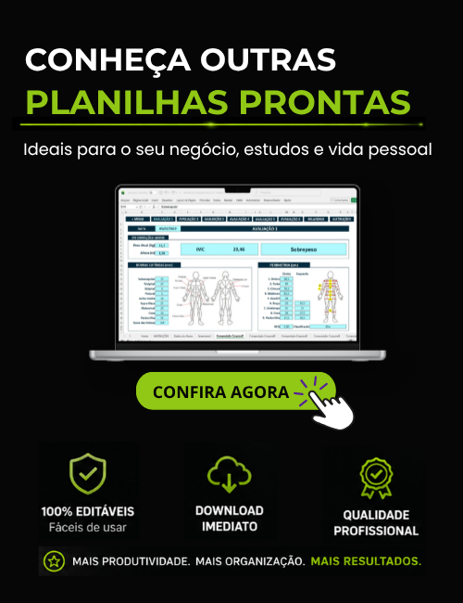

2 | A planilha não pode ser alterada por questões de direitos autorais, não fornecemos a senha da planilha e não realizamos ajustes na planilha.

3 | Não garantimos a compatibilidade com o Excel para MAC, Excel para celular ou tablet, ou qualquer outro software de Planilhas que não seja o Microsoft Excel para Windows.

4 | Este modelo de planilha é disponibilizado gratuitamente no site do desenvolvedor (exceleasy.com.br). O download deste modelo não lhe garante o direito de comercializá-lo ou compartilhá-los em outro sites. Qualquer violação de direitos autorais será respondida judicialmente.
Desenvolvido por: Excel Easy

Calculadora de Pace
CALCULADORA DE PACE

 | Tempo Total (hh:mm:ss) |  |  | Distância (km)
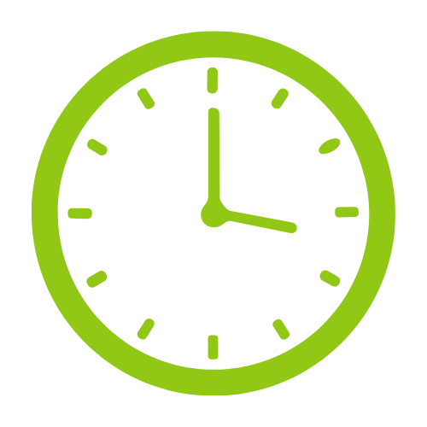

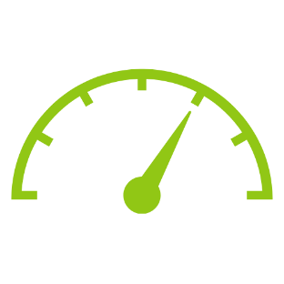
 |  | PACE |  |  | VELOCIDADE MÉDIA | #DIV/0! | #DIV/0!
 | - |  |  | -

 |  |  | Desenvolvido por: Excel Easy

